申請書
わんパーク 利用（変更）承認申請書

 |  |  |  | 年 月 日
（宛先）岡崎市長
 |  | 住所
 |  | 団体・企業名
 |  | 氏名
 |  | 電話
 |  |  | 担当者
 |  |  | 連絡先

次のとおり、わんパークを利用（変更）させてください。

利用の目的

利用する場所 及び面積 | 位置を下の図に記入
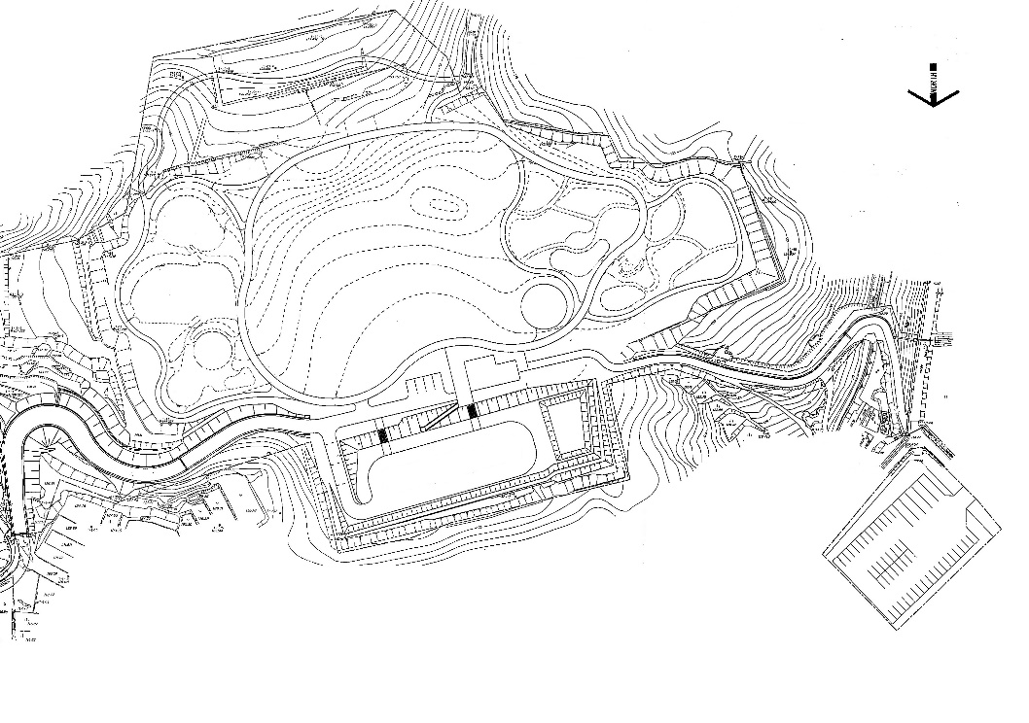

 | 面積 ㎡

利用の期間 | 令和 年 月 日 時 分 から
 | 令和 年 月 日 時 分 まで
利用の内容

利用予定人数

入場料等 徴収の有無 | 有（ 円）・ 無

その他

注:この申請が利用の変更の場合は、既に交付を受けた利用証を添付してください。

